Mermaid Diagrams
機能ID | 機能名 | Mermaid シーケンスコード (コピペ用) | レンダリングイメージ図
M1 | 投稿一覧表示 (GET /posts) | sequenceDiagram actor Browser as ユーザー (ブラウザ) participant Ctrl as PostController participant Service as PostService participant Repo as PostRepository participant DB as データベース Browser->>Ctrl: GET /posts Ctrl->>Service: getPosts() Service->>Repo: findTop50ByDeletedAtIsNullOrderByCreatedAtDesc() Repo->>DB: SELECT * FROM posts WHERE deleted_at IS NULL ORDER BY created_at DESC (最大50件) DB-->>Repo: 投稿データ Repo-->>Service: List<Post> Service-->>Ctrl: List<Post> Ctrl->>Ctrl: Modelに 'posts' を設定 Ctrl-->>Browser: Thymeleaf テンプレート (posts/list) 描画・HTML返却
M2 | 新規投稿フォーム表示 (GET /posts/new) | sequenceDiagram actor Browser as ユーザー (ブラウザ) participant Ctrl as PostController Browser->>Ctrl: GET /posts/new Ctrl->>Ctrl: Modelに新規 PostForm を設定 Ctrl-->>Browser: Thymeleaf テンプレート (posts/form) 描画・HTML返却 | 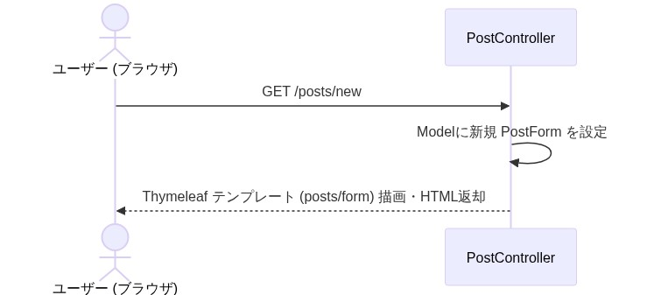
M3 | 投稿登録 (POST /posts) | sequenceDiagram actor Browser as ユーザー (ブラウザ) participant Ctrl as PostController participant HashGen as ClientHashGenerator participant Service as PostService participant TagRepo as TagRepository participant Repo as PostRepository Browser->>Ctrl: POST /posts (Formデータ + CSRF) Ctrl->>Ctrl: バリデーション alt エラーあり Ctrl-->>Browser: posts/form 再表示 (200) else エラーなし Ctrl->>HashGen: generate(IP, UA) HashGen-->>Ctrl: clientHash (8桁) Ctrl->>Service: create(form, clientHash) Service->>TagRepo: findByName(tagName) / save(tag) Service->>Repo: save(post) (INSERT) Repo-->>Service: 保存済み Post Service-->>Ctrl: 処理完了 Ctrl-->>Browser: HTTP 302 Redirect (/posts) end | 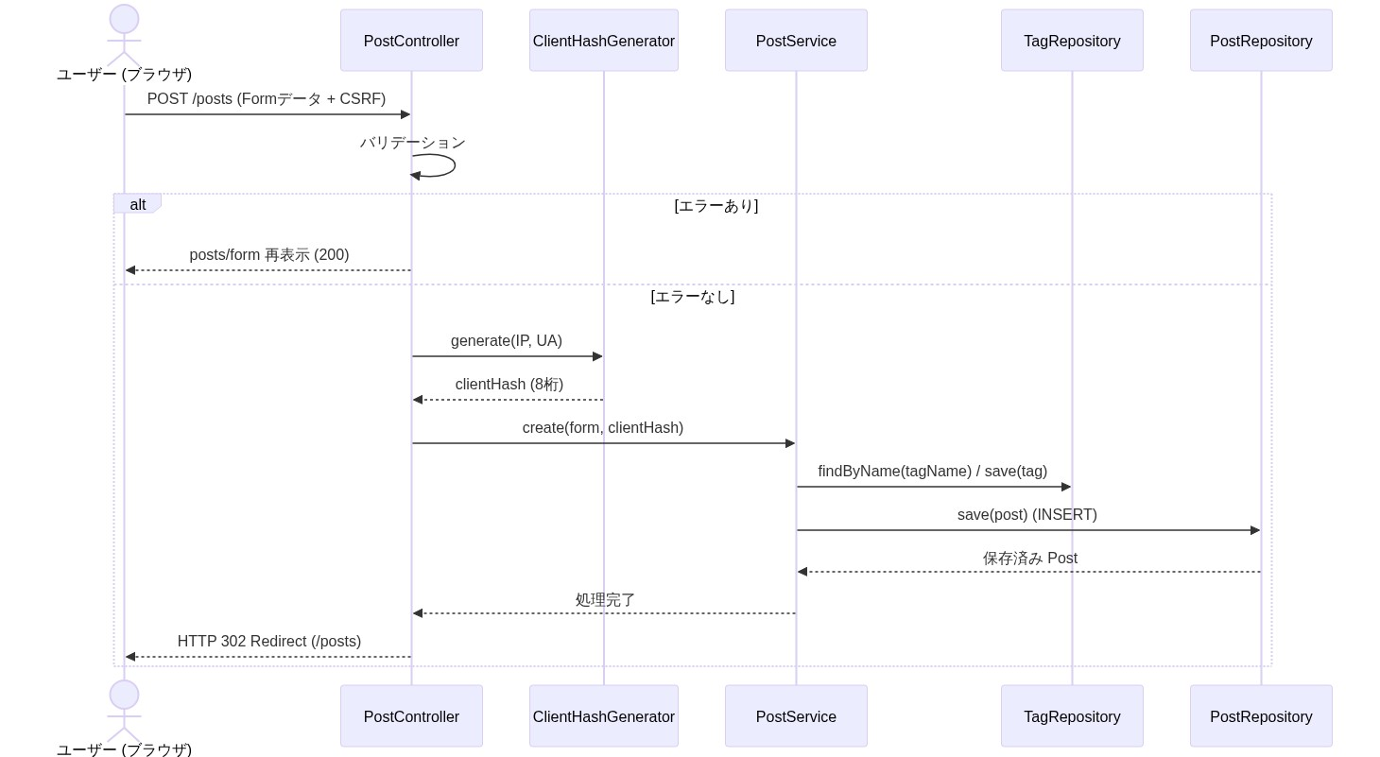
M4 | 投稿詳細表示 (GET /posts/{id}) | sequenceDiagram actor Browser as ユーザー (ブラウザ) participant Ctrl as PostController participant Service as PostService participant Repo as PostRepository participant LikeService as PostLikeService participant HashGen as ClientHashGenerator Browser->>Ctrl: GET /posts/{id} Ctrl->>Service: findById(id) Service->>Repo: findById(id) Repo-->>Service: Postエンティティ alt 削除済み Service-->>Ctrl: PostNotFoundException (404) else 有効な投稿 Service-->>Ctrl: Post end Ctrl->>LikeService: countByPostId(id) LikeService-->>Ctrl: いいね件数 Ctrl->>HashGen: generate(IP, UA) HashGen-->>Ctrl: currentHash Ctrl->>Ctrl: Model設定 Ctrl-->>Browser: Thymeleaf テンプレート (posts/detail) 描画・HTML返却 | 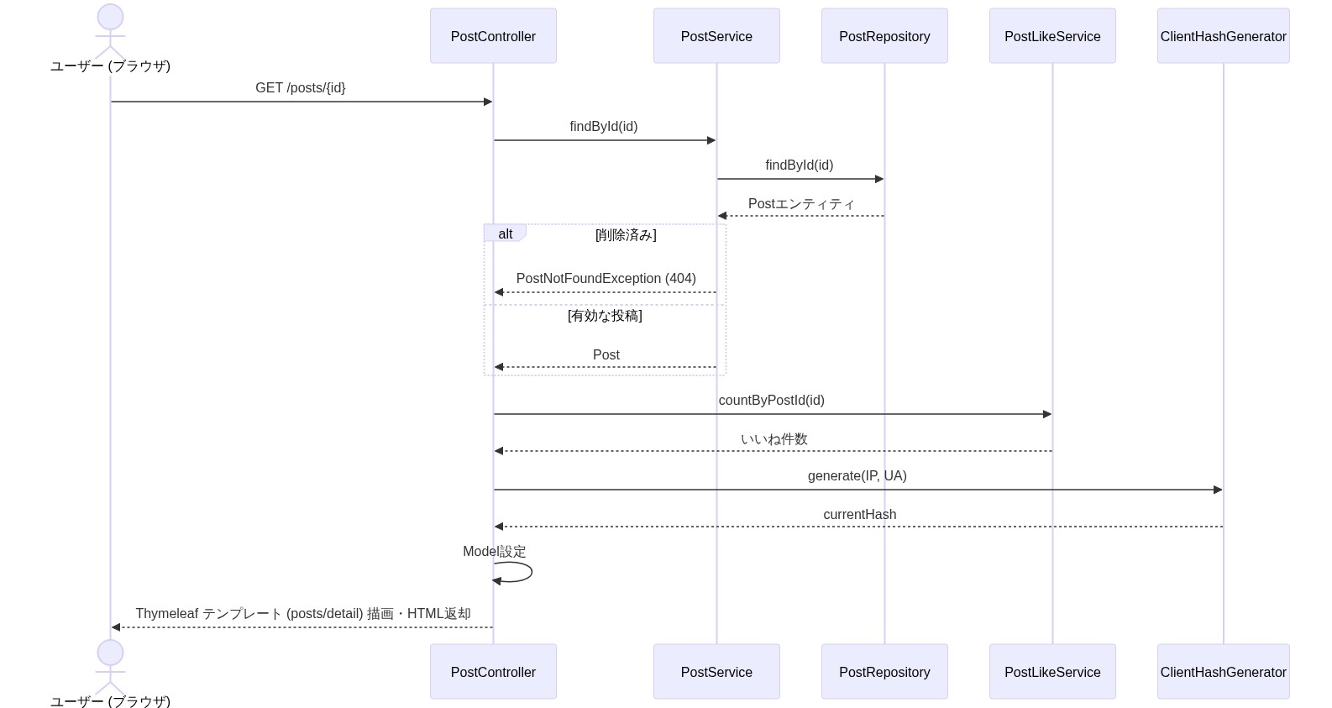
S1 | いいねトグル (POST /posts/{id}/likes) | sequenceDiagram actor Browser as ユーザー (ブラウザ) participant Ctrl as PostController participant HashGen as ClientHashGenerator participant LikeService as PostLikeService participant Repo as PostRepository participant LikeRepo as PostLikeRepository Browser->>Ctrl: POST /posts/{id}/likes (CSRF付き) Ctrl->>HashGen: generate(IP, UA) HashGen-->>Ctrl: clientHash Ctrl->>LikeService: toggle(id, clientHash) LikeService->>Repo: findById(id) LikeService->>LikeRepo: findByPostIdAndClientHash() alt 登録済み LikeService->>LikeRepo: delete(like) (いいね解除) else 未登録 LikeService->>LikeRepo: save(new PostLike) (いいね登録) end LikeService-->>Ctrl: 処理完了 Ctrl-->>Browser: HTTP 302 Redirect (/posts/{id}) | 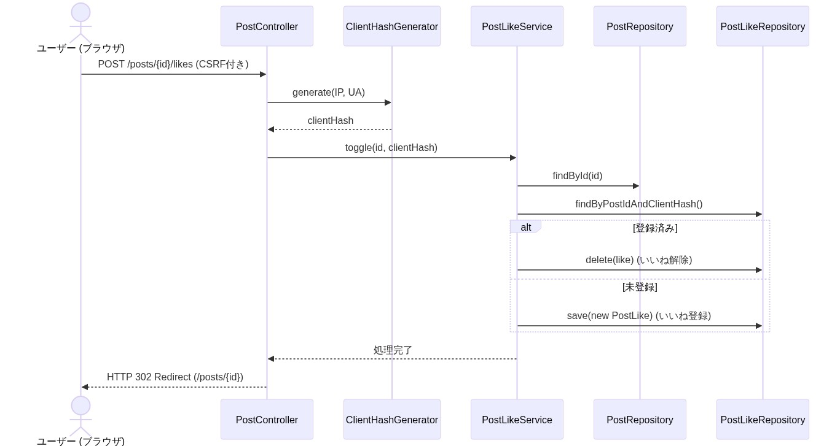
S2 | 投稿論理削除 (POST /posts/{id}/delete) | sequenceDiagram actor Browser as ユーザー (ブラウザ) participant Ctrl as PostController participant Service as PostService participant Repo as PostRepository Browser->>Ctrl: POST /posts/{id}/delete (CSRF付き) Ctrl->>Service: deletePost(id) Service->>Repo: findById(id) Service->>Repo: save(post) (deleted_at設定) Service-->>Ctrl: 処理完了 Ctrl-->>Browser: HTTP 302 Redirect (/posts) | 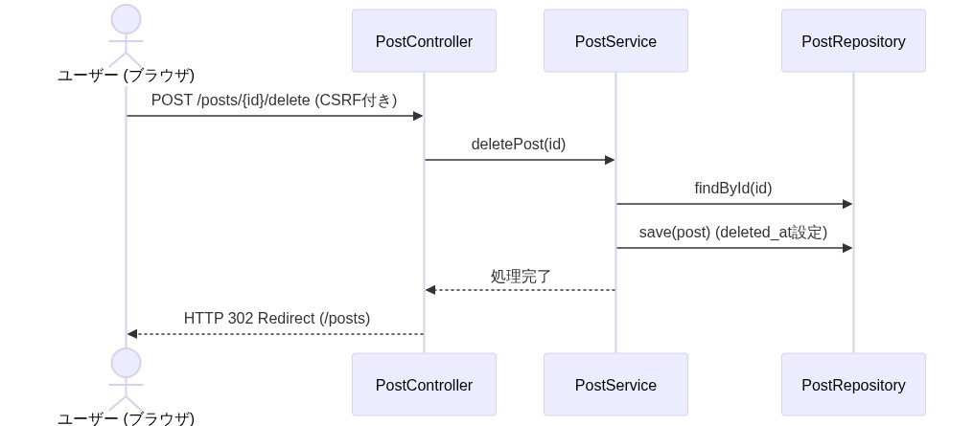
S3 | タグ別投稿一覧表示 (GET /tags/{name}/posts) | sequenceDiagram actor Browser as ユーザー (ブラウザ) participant Ctrl as TagController participant Service as PostService participant Repo as PostRepository Browser->>Ctrl: GET /tags/{name}/posts Ctrl->>Service: getPostsByTagName(name) Service->>Repo: findByTagNameOrderByCreatedAtDesc() Repo-->>Service: List<Post> (有効な投稿一覧) Service-->>Ctrl: List<Post> Ctrl->>Ctrl: Model設定 Ctrl-->>Browser: Thymeleaf テンプレート (tags/list) 描画・HTML返却 | 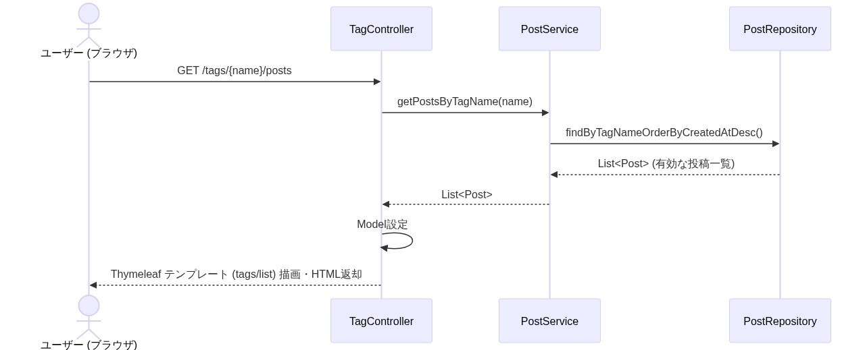
C2 | 投稿ごみ箱機能（一覧・復元・空にする） | sequenceDiagram actor Browser as ユーザー (ブラウザ) participant Ctrl as PostController participant Service as PostService participant Repo as PostRepository Note over Browser, Repo: 【ゴミ箱一覧表示】 Browser->>Ctrl: GET /posts/trash Ctrl->>Service: getTrashPosts() Service->>Repo: findByDeletedAtIsNotNullAndPurgedAtIsNull() Repo-->>Service: List<Post> Service-->>Ctrl: List<Post> Ctrl-->>Browser: posts/trash.html 描画 Note over Browser, Repo: 【投稿の復元】 Browser->>Ctrl: POST /posts/{id}/restore Ctrl->>Service: restorePost(id) Service->>Repo: findById(id) Service->>Repo: save(post) (deleted_at を NULL) Service-->>Ctrl: 処理完了 Ctrl-->>Browser: HTTP 302 Redirect (/posts/trash) Note over Browser, Repo: 【ゴミ箱を空にする】 Browser->>Ctrl: POST /posts/trash/empty Ctrl->>Service: emptyTrash() Service->>Repo: findByDeletedAtIsNotNullAndPurgedAtIsNull() Repo-->>Service: 削除済み投稿リスト loop 各投稿に対して Service->>Repo: save(post) (purged_at 設定) end Service-->>Ctrl: 処理完了 Ctrl-->>Browser: HTTP 302 Redirect (/posts/trash) | 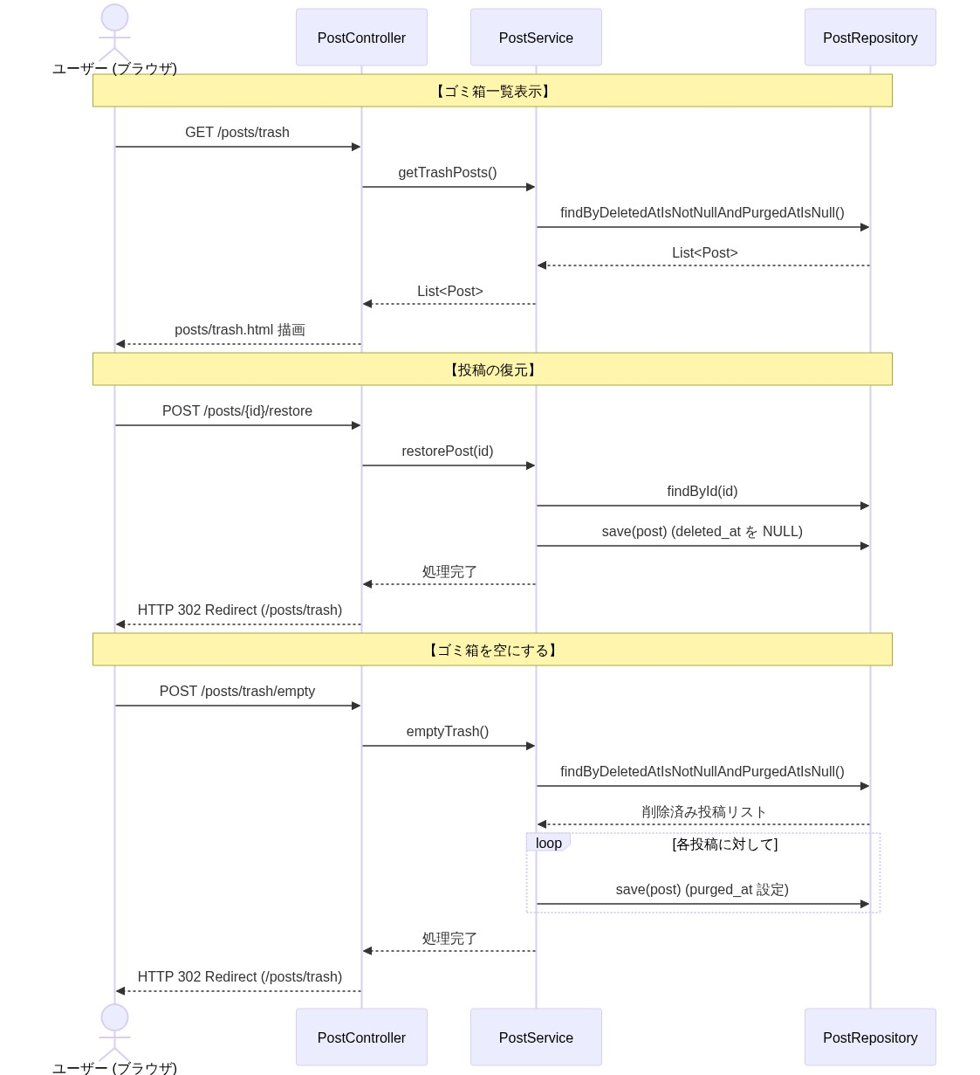
C3 | REST API & API仕様書 (GET /api/posts, GET /api-docs) | sequenceDiagram actor Client as 外部クライアント participant Ctrl as PostApiController participant OpenCtrl as OpenApiController participant Repo as PostRepository Note over Client, Repo: 【REST API 投稿取得】 Client->>Ctrl: GET /api/posts?all=true Ctrl->>Repo: findTop50ByOrderByCreatedAtDesc() (all=true) Repo-->>Ctrl: List<Post> Ctrl->>Ctrl: PostResponseへマッピング (editedAt等含む) Ctrl-->>Client: JSONレスポンス返却 (HTTP 200) Note over Client, Repo: 【API仕様書取得】 Client->>OpenCtrl: GET /api-docs OpenCtrl->>OpenCtrl: openapi.json 読み込み OpenCtrl-->>Client: JSON形式の仕様書返却 (HTTP 200) | 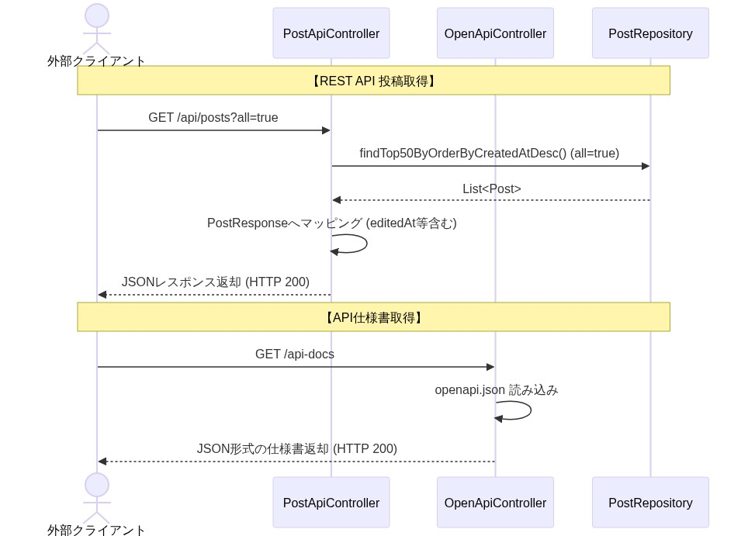
Edit | 投稿編集機能 (GET/POST /posts/{id}/edit) | sequenceDiagram actor Browser as ユーザー (ブラウザ) participant Ctrl as PostController participant HashGen as ClientHashGenerator participant Service as PostService participant Repo as PostRepository participant TagRepo as TagRepository Note over Browser, TagRepo: 【編集画面表示】 Browser->>Ctrl: GET /posts/{id}/edit Ctrl->>Service: findById(id) Service-->>Ctrl: Post Ctrl->>HashGen: generate(IP, UA) HashGen-->>Ctrl: currentHash (閲覧者ハッシュ) alt 本人ハッシュ不一致 Ctrl-->>Browser: AccessDeniedException (403) else 一致 Ctrl->>Ctrl: Modelに既存データをバインド Ctrl-->>Browser: posts/edit.html 返却 (200) end Note over Browser, TagRepo: 【編集内容の保存】 Browser->>Ctrl: POST /posts/{id}/edit (Formデータ + CSRF) Ctrl->>Ctrl: バリデーション実行 (@Valid) Ctrl->>HashGen: generate(IP, UA) HashGen-->>Ctrl: clientHash Ctrl->>Service: updatePost(id, form, clientHash) Service->>Repo: findById(id) Service->>Service: 本人ハッシュ検証 (不一致なら 403スロー) Service->>Service: post.update(body, color) (edited_at設定) Service->>TagRepo: タグの差分紐付け更新・浮いたタグ削除 Service->>Repo: save(post) (UPDATE) Service-->>Ctrl: 処理完了 Ctrl-->>Browser: HTTP 302 Redirect (/posts/{id}) | 